BC
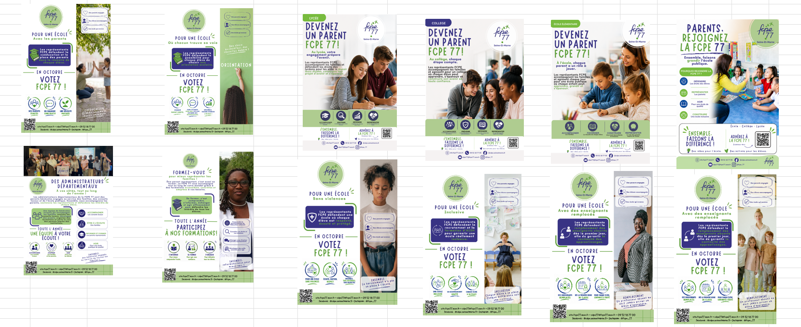
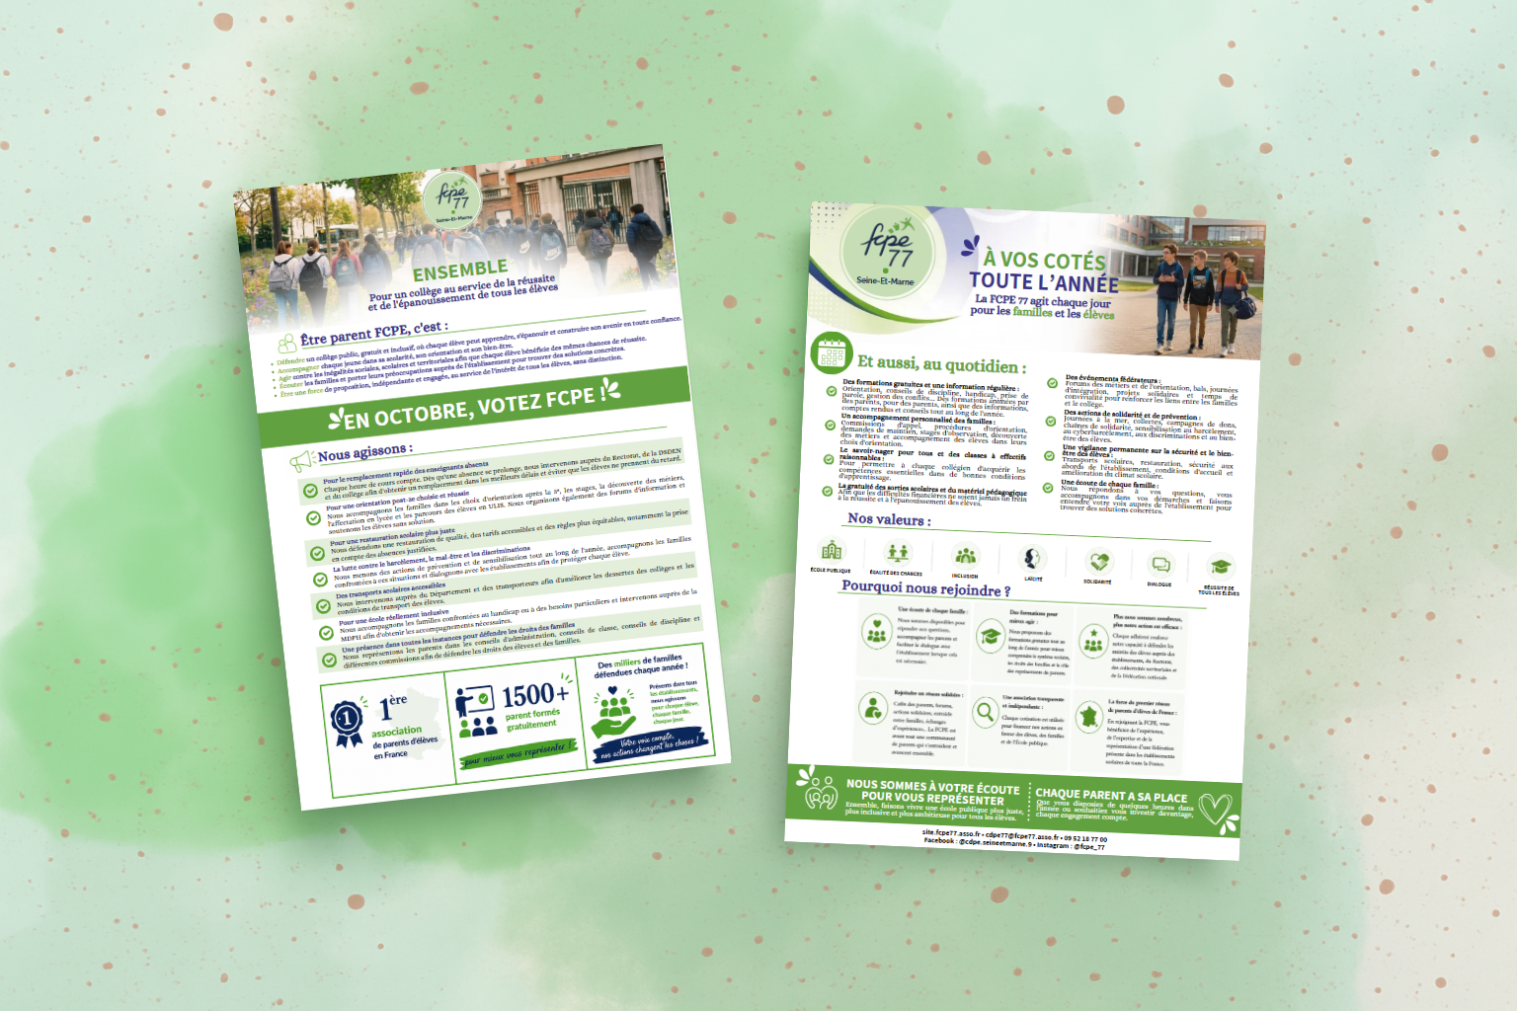

 |  |  | BON DE COMMANDE RENTRÉE 2026/2027

 |  |  | IMPORTANT - AUCUNE COMMANDE NE SERA TRAITEE PAR TELEPHONE NI SUR PLACE AU CDPE77 A COMBS, OU SANS COMMANDE EN LIGNE
 |  |  | Le présent bon doit être obligatoirement complété avec commande sur notre boutique en ligne et renvoyé au CDPE 77 dans le délai imparti, ceci dans un souci d’efficacité de traitement des commandes.

1. La commande de votre conseil local ne pourra être prise en compte que si :
1.1. elle est accompagnée du règlement correspondant par chèque à adresser à : FCPE-CDPE77 - Centre Associatif Beau Soleil - Salle 203 - 6 Rue des Frères Moreau - 77380 COMBS LA VILLE.
1.2. ou vous pouvez autoriser le CDPE77 à prélever la somme due sur votre compte de conseil local inscrit auprès du CRÉDIT AGRICOLE DE LA BRIE uniquement. (à privilégier)
2. Dans le cas où aucun règlement n’est nécessaire, veuillez retourner ce bon de commande par mail à : cdpe77@fcpe77.asso.fr
3. ATTENTION : Chaque commande doit etre réalisé sur notre boutique en ligne !
Conseil local
 |  | Nom : |  |  |  |  | Code CL 077 (*)

 |  | Commune :

Responsable
 |  | Prénom et Nom : |  |  |  | Fonction :

 |  | Téléphone : |  |  | Mail :

Désignation de la commande
 |  |  |  |  | Prix Unit. | Quantité | Taille | Prix Total

 |  | 1-AUTO-COLLANTS (le lot de 10) |  |  | 1.20 € |  |  | 0.00 €
 |  | 2-BADGE FCPE 77 (5cmx5cm)/épingle+pince, unité |  |  | 1.00 € |  |  | 0.00 €
 |  | 3-BALLONS FCPE 77 (le lot de 10) |  |  | 3.00 € |  |  | 0.00 €
 |  | 4-INCOLLABLE - édition (2025) |  |  | 20.00 € |  |  | 0.00 €
 |  | 5-CRAYON A PAPIER (Lot de 10) |  |  | 5.00 € |  |  | 0.00 €
 |  | 6-STYLO BILLE FCPE 77 (blanc et bleu) (lot de 10) |  |  | 5.00 € |  |  | 0.00 €
 |  | 7-STYLO BILLE BEIGE FCPE77 (lot de 10) |  |  | 5.00 € |  |  | 0.00 €
 |  | 8-STYLO BILLE FCPE77 BLEU CLAIR (lot de 10) |  |  | 5.00 € |  |  | 0.00 €
 |  | 9-GILET SECURITE PHOSPHORESCENT ADULTE, unité |  |  | 5.00 € |  |  | 0.00 €
 |  | 10-GILET SECURITE PHOSPHORESCENT ENFANT, unité |  |  | 3.50 € |  |  | 0.00 €
 |  | 11-DRAPEAU FCPE 77 avec hampe (70x90cm) , unité |  |  | 15.00 € |  |  | 0.00 €
 |  | 12- GOURDE ROUGE, unité |  |  | 10.00 € |  |  | 0.00 €
 |  | 13-GOURDES BLEU, unité |  |  | 10.00 € |  |  | 0.00 €
 |  | 14-GOURDE VERT, unité |  |  | 10.00 € |  |  | 0.00 €
 |  | 15-SACCOCHE ORANGE, unité |  |  | 5.00 € |  |  | 0.00 €
 |  | 16-SACCOCHE BLEU, unité |  |  | 5.00 € |  |  | 0.00 €
 |  | 17-SACCOCHE VERT, unité |  |  | 5.00 € |  |  | 0.00 €
 |  | 18-TOTE BAG, unité |  |  | 3.00 € |  |  | 0.00 €
 |  | 19-PARAPLUIE FCPE, unité |  |  | 10.00 € |  |  | 0.00 €
 |  | 20- T-Shirt Taille M |  |  | 5.00 € |  |  | 0.00 €
 |  | 21- T-Shirt Taille L |  |  | 5.00 € |  |  | 0.00 €
 |  | 22- T-Shirt Taille XL |  |  | 5.00 € |  |  | 0.00 €
 |  | 23- T-Shirt Taille XXL |  |  | 5.00 € |  |  | 0.00 €
 |  | 24- EVENTAIL FUSHIA, unité |  |  | 3.50 € |  |  | 0.00 €
 |  | 25- EVENTAIL VERT, unité |  |  | 3.50 € |  |  | 0.00 €
 |  | 26-Livret d'accueil "Entrée en maternelle" (3 pages A5), les 100 |  |  | 8.40 € |  |  | 0.00 €
 |  | 27-Livret d'accueil "Entrée en CP" (3 pages A5), les 100 |  |  | 8.40 € |  |  | 0.00 €
 |  | 28-Livret d'accueil "Entrée au collège" (3 pages A5), les 100 |  |  | 8.40 € |  |  | 0.00 €
 |  | 29-Livret d'accueil "Entrée au lycée" (3 pages A5), les 100 |  |  | 8.40 € |  |  | 0.00 €
 |  | Affiche sans texte 40x60 - l'unité |  |  | 0.30 € |  |  | 0.00 €
 |  | Affiche "Agir Représenter Informer" 40x60 - l'unité |  |  | 0.30 € |  |  | 0.00 €
 |  | AFFICHE électorale - l'unité |  |  | 0.30 € |  |  | 0.00 €
 |  | AFFICHE Pour une école avec les parents A3 - l'unité |  |  | 0.30 € |  |  | 0.00 €
 |  | AFFICHE Pour une école où chacun trouve sa voie A3 - l'unité |  |  | 0.30 € |  |  | 0.00 €
 |  | AFFICHE Pour une école inclusive A3 - l'unité |  |  | 0.30 € |  |  | 0.00 €
 |  | AFFICHE Pour une école avec des enseignants remplacés Version 1 A3 - l'unité |  |  | 0.30 € |  |  | 0.00 €
 |  | AFFICHE Pour une école avec des enseignants remplacés Version 2 A3 - l'unité |  |  | 0.30 € |  |  | 0.00 €
 |  | AFFICHE Pour une école sans violences A3 - l'unité |  |  | 0.30 € |  |  | 0.00 €
 |  | AFFICHE Des administrateurs départementaux à vos côtés A3 - l'unité |  |  | 0.30 € |  |  | 0.00 €
 |  | AFFICHE Formez-vous pour mieux représenter les familles A3 - l'unité |  |  | 0.30 € |  |  | 0.00 €
 |  | AFFICHE Parents, rejoignez la FCPE A3 - l'unité |  |  | 0.30 € |  |  | 0.00 €
 |  | AFFICHE Devenez un parent FCPE École élémentaire A3 - l'unité |  |  | 0.30 € |  |  | 0.00 €
 |  | AFFICHE Devenez un parent FCPE Collège A3 - l'unité |  |  | 0.30 € |  |  | 0.00 €
 |  | AFFICHE Devenez un parent FCPE Lycée A3 - l'unité |  |  | 0.30 € |  |  | 0.00 €
 |  | NOUVEAUX BULLETINS D'ADHESIONS |  |  | Livraison dans les établissements |  |  | GRATUIT
 |  | ANCIENS BULLETINS D'ADHESION (par lot de 100 uniquement) |  |  |  |  |  | GRATUIT
 |  | ANCIENNES PROFESSIONS DE FOI (par lot 100 uniquement) |  |  | 1.50 € |  |  | 0.00 €
 |  | NOUVELLES PROFESSIONS DE FOI (par lot 100 uniquement) ECOLE |  |  | 2.00 € |  |  | 0.00 €
 |  | NOUVELLES PROFESSIONS DE FOI (par lot 100 uniquement) COLLEGE |  |  | 2.00 € |  |  | 0.00 €
 |  | NOUVELLES PROFESSIONS DE FOI (par lot 100 uniquement) LYCEE |  |  | 2.00 € |  |  | 0.00 €

 |  | AFFICHE format (*): |  | <Vide> |  |  |  | GRATUIT

(*) préciser format : 20x40 ou 30x40 ou 40x60 |  |  |  |  |  | Total de la commande : |  | 0.00 €

 | Je règle par chèque / espèces

 | le CDPE77 peut prélever sur mon compte bancaire, pour lequel j'ai vérifié que les fonds étaient disponibles

Informations concernant la disponibilité et le retrait du matériel de rentrée 2025/2026 :

Les bulletins d'adhésion ont été déposés auprès de votre établissement ; vous n'avez donc pas à en commander auprès du CDPE77. Chaque CL pourra bénéficier d'une affiche gratuite donnée gratuitement par le CDPE77 pour cette rentrée scolaire.

Les professions de foi doivent être commandées en fonction du nombre d’élèves x 2, car chaque parent vote lors des élections. Elles sont conditionnées par 100 ex.

Les commandes seront à retirer au CDPE 77 à Combs-la-Ville - 6 rue des Frères Moreau, du lundi au mardi de 17h à 20h et le samedi de 9h à 13h.





1
2
2
3
3


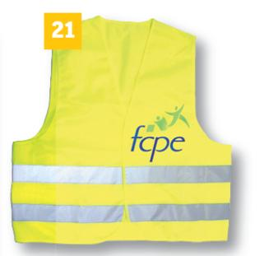
10
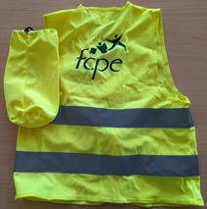
9

5

2
6

4
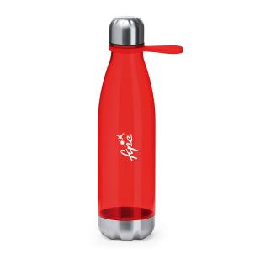
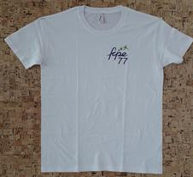
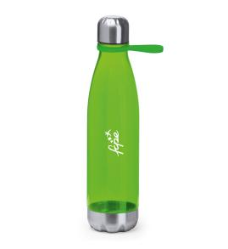
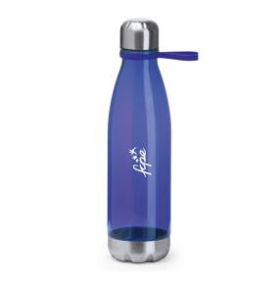


20
21
11
22
23
13
12
14





26
27
28
29
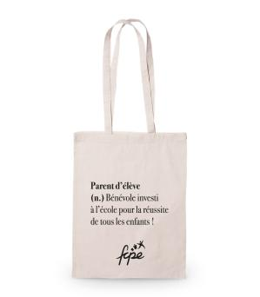


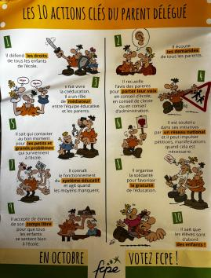
Affiche éléctorale
Affiche sans texte

18
Affiche "Agir Représenter Informer"
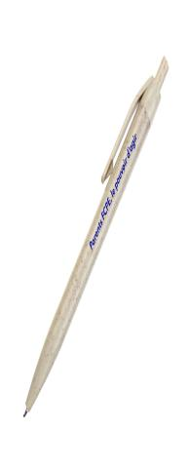
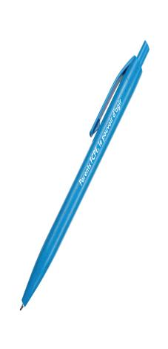
Nouveaux Bulletins d'Adhésions
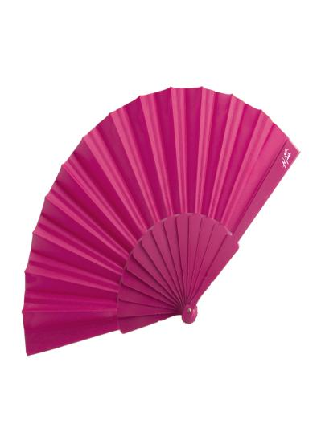
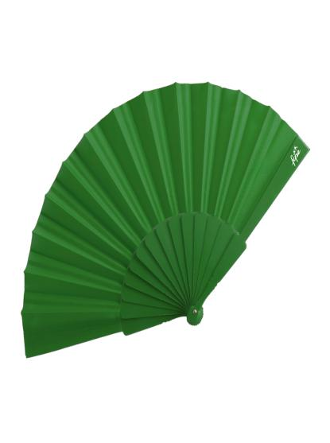

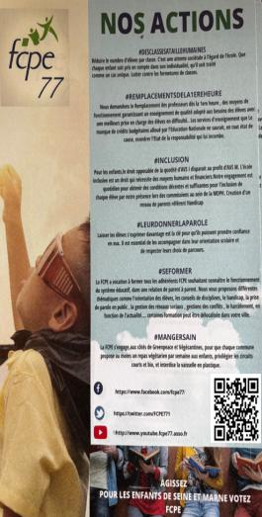
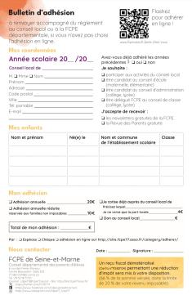

7
8

24
25

Profession de foi

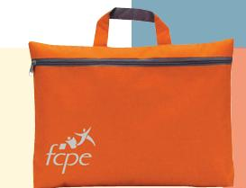
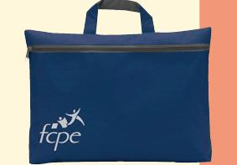
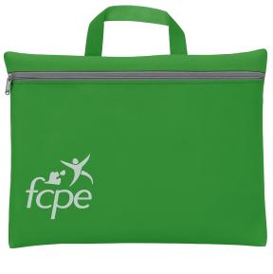
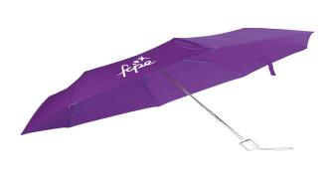

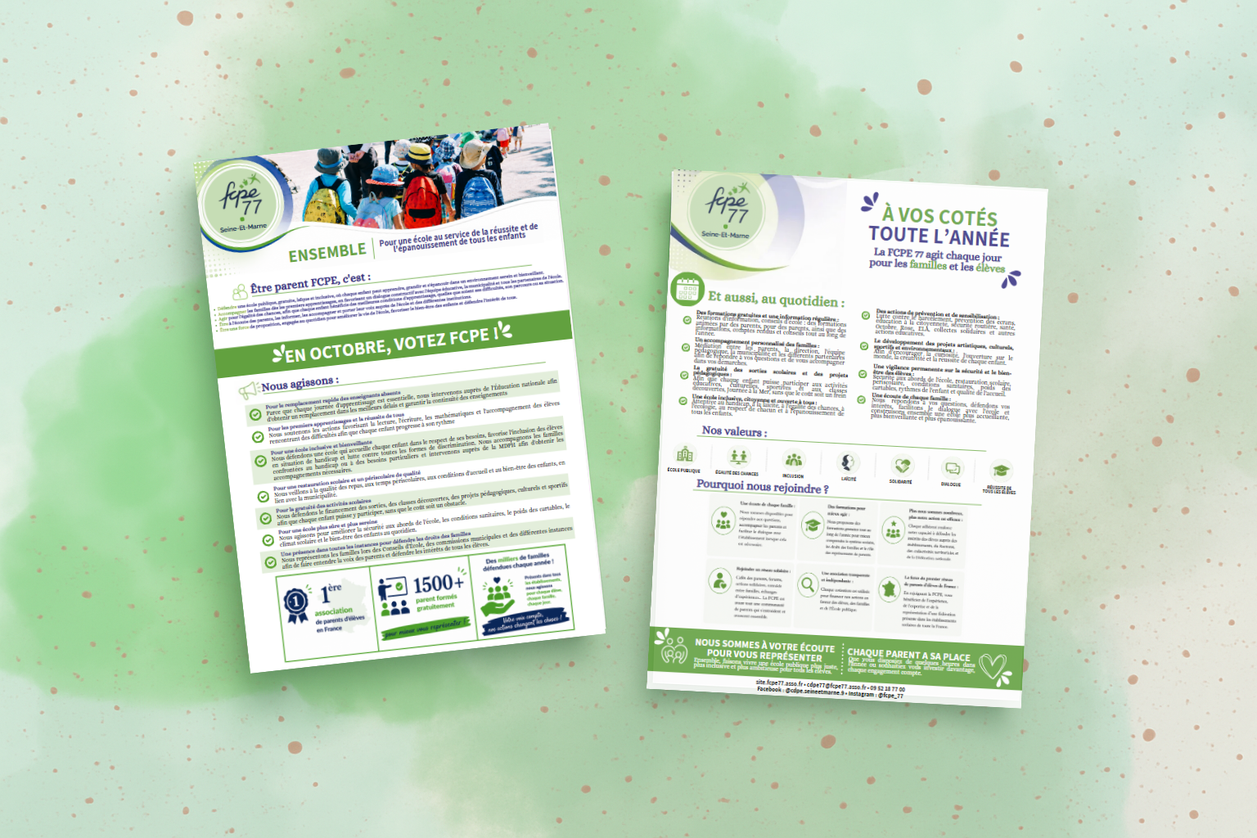
19
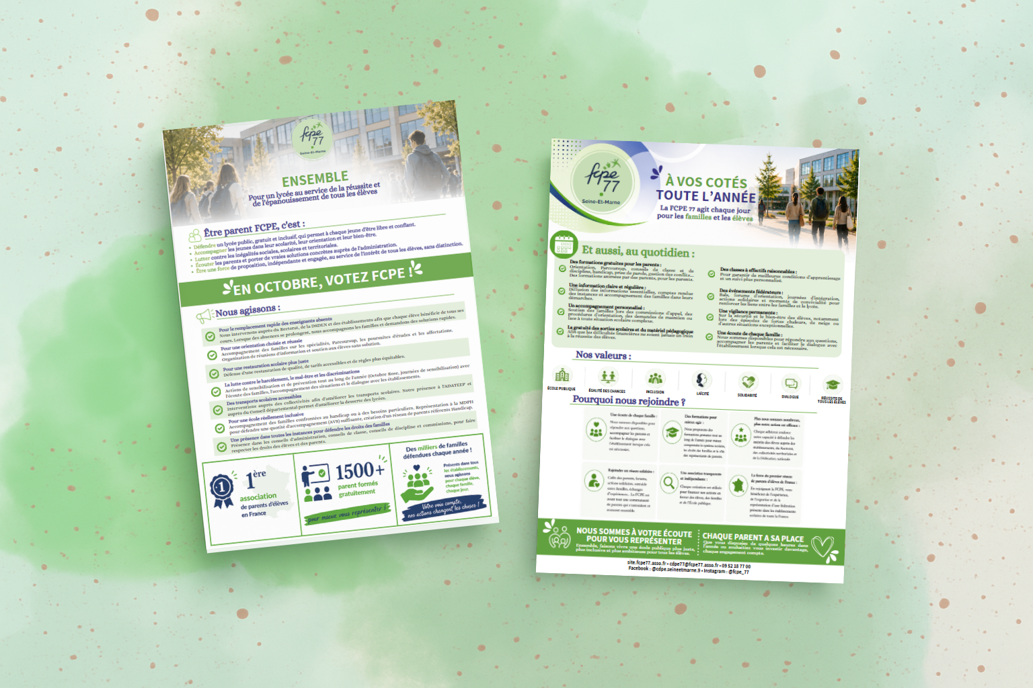

9
15
16
17

